상품제안서
특대 양면가죽 데스크패드 | 상품코드: S41741

 |  |  |  |  |  |  | 02-713-8555 | www.synergygift.co.kr
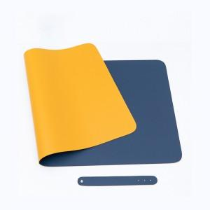 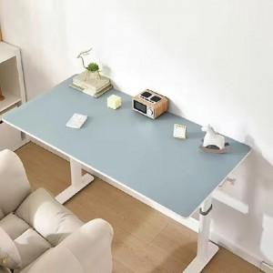

【상세/제작정보】 | 색상: 기본랜덤 발송 (색상 선택시 납기일 연장되며, 별도문의 )

【인쇄/포장옵션】 | 실크, 불박, 풀칼라 / OPP(비닐)

【공급단가】 | 수량 | 100~ | 200~ | 300~ | 500~ | 1,000~
*VAT별도 | 100x50cm | 14,300원 | 14,100원 | 13,500원 | 13,200원 | 12,500원
 | 120x60cm | 16,700원 | 16,400원 | 15,800원 | 15,400원 | 14,700원

【상품 URL】 | https://www.synergygift.co.kr:443/src/goods_detail.php?gdno=41741

